界面&功能
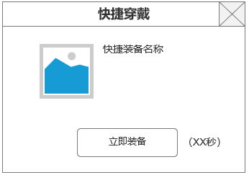
通用界面 |  |  |  |  | 功能概览

 | 功能入口

 | 1.通用界面，TIPS需求，无专属功能入口
 | 2包含下列相关内容
 | 一级界面布局
 | 通用道具TIPS
 | 通用装备TIPS
 | 通用副本胜利界面
 | 通用副本失败界面
 | 道具获得界面
 | 角色信息展示
 | 快捷穿戴界面

 | 通用界面TIPS【当前为示例】

 | 1.通用1级界面布局

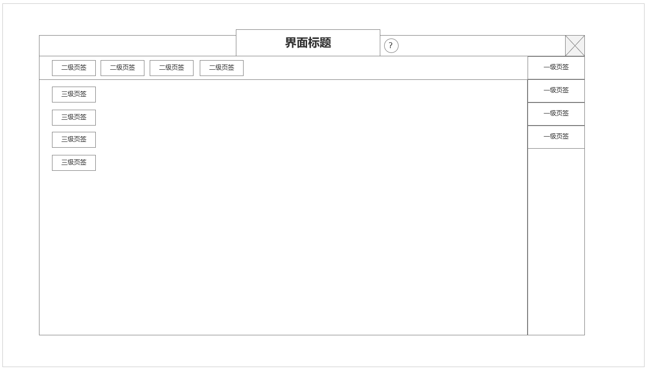

 |  |  | 1.3级页签位置
 |  |  | 2.2级页签位置
 |  |  | 3.1级页签位置
2

3
1

 | 通用TIPS

 | 通用装备TIPS | 通用技能TIPS |  | 宝箱类道具TIPS

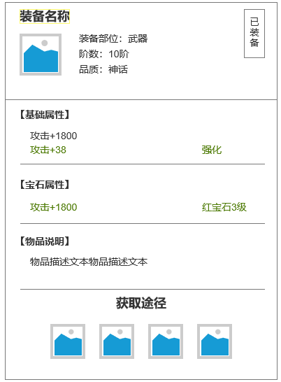
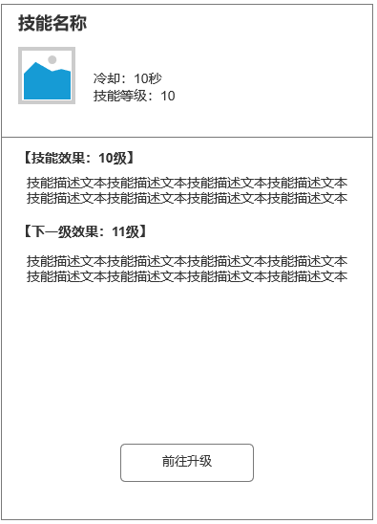
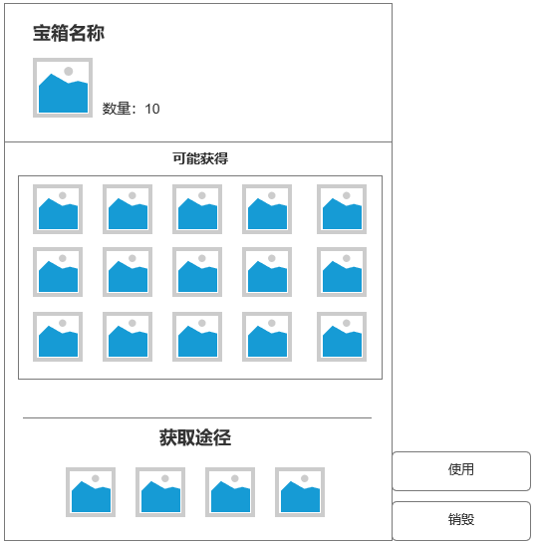

 | 一类道具TIPS

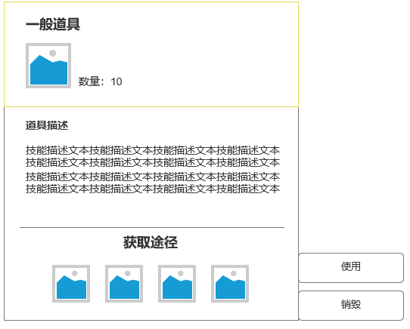

 | 通用副本胜利界面

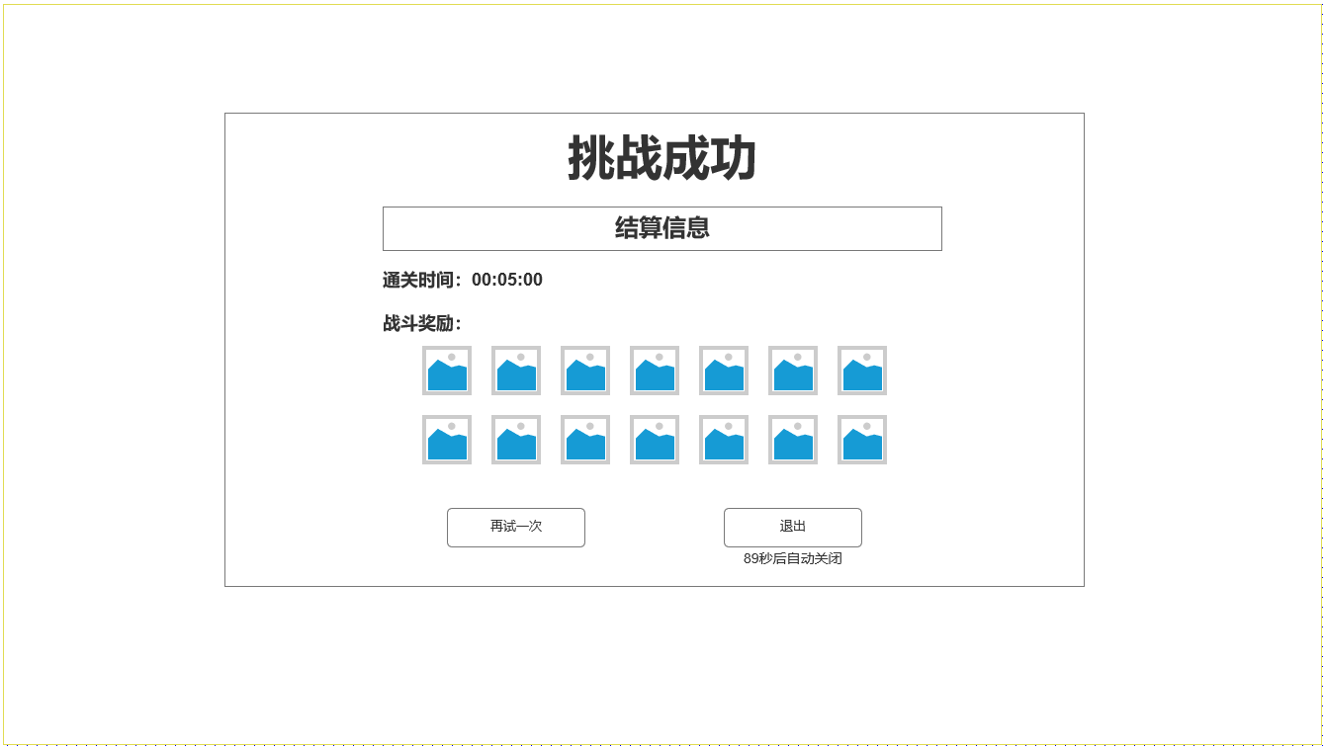

 | 通用副本失败界面

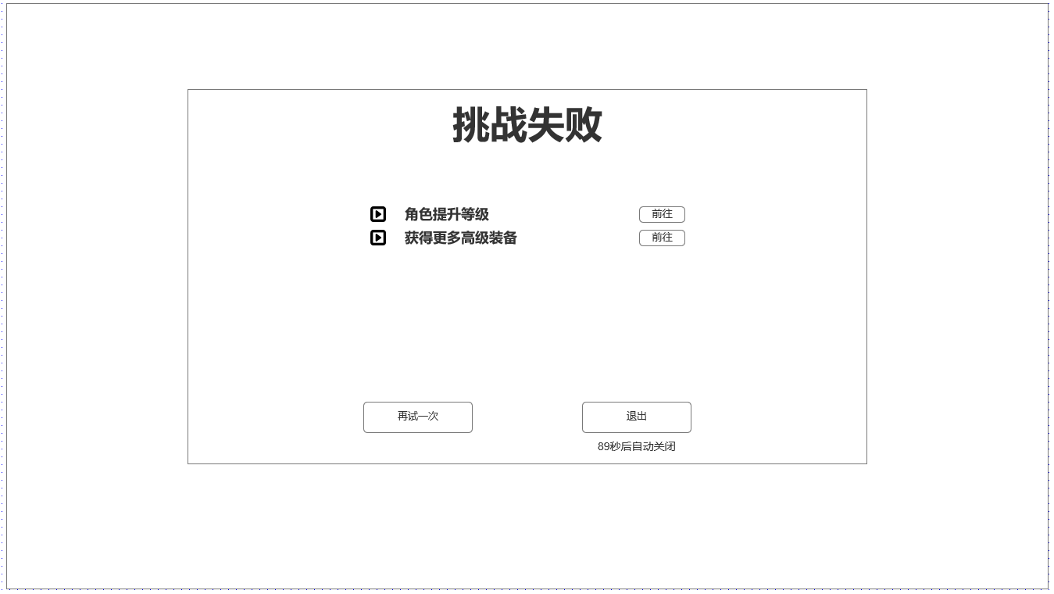

 | 通用快捷穿戴界面

功能美需
UI需求

 | 序号 | 类型 | 对应界面 | 内容 | 功能需求 | 策划建议 | 参考图
 | 1 | UI
 | 2 | UI
 | 3 | UI
 | 4 | UI
 | 5 | UI
 | 6 | UI
 | 7 | UI
 | 8 | UI
 | 9 | UI
 | 10 | UI
 | 11 | UI
 | 12 | UI
 | 13 | UI
 | 14 | UI
 | 15 | UI
 | 16 | UI
 | 17 | UI
 | 18 | UI
 | 19 | UI

背景图需求

 | 序号 | 类型 | 对应界面 | 内容 | 功能需求 | 策划建议 | 参考图
 | 1 | 2D原画
 | 2 | 2D原画
 | 3 | 2D原画
 | 4 | 2D原画
 | 5 | 2D原画
 | 6 | 2D原画

道具图标需求

动效需求

 | 序号 | 类型 | 内容 | 描述 | 功能需求 | 策划建议 | 参考图

其他 （ICON，模型，表情等）

 | 序号 | 类型 | 对应界面 | 内容 | 功能需求 | 策划建议 | 参考图
 | 1 | ICON | 主界面 | 主界面代表技能功能的入口图标 | 主界面代表技能功能的入口图标 |  | 

